SAUL'N'BAD 2022
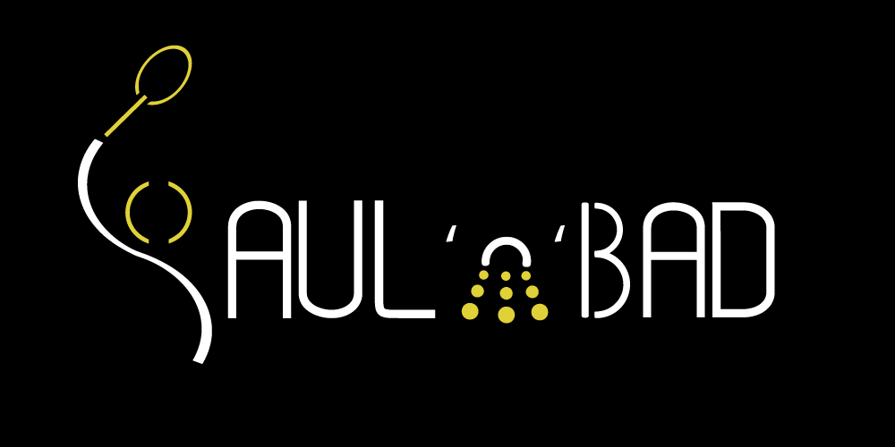
 |  |  |  | SAMEDI 7 MAI 2022 DIMANCHE 8 MAI 2022

 |  |  |  |  |  |  |  |  |  |  |  |  | Tarif:
 |  |  |  |  |  |  |  |  |  |  |  |  | 1 tableau 15€ 2 tableaux 20€

 | Club : |  |  |  |  |  |  |  |  |  |  | Ligue :
 | Sigle : |  |  |  |  |  |  |  |  |  |  | Codep :
 | NOM, Prénom du responsable : |  |  |  |  |  |  |  |  | Tél. : |  |  | M@il :

NOM Prénom |  | Sexe | n° licence | Licencié en (Pays) | Classement |  |  | Inscriptions
 |  | H/F |  |  | S | D | Mx | Simple |  | Double |  | Partenaire (club) | Mixte |  | Partenaire (club) | Tarifs
Ex | VINCENT COURTOIS | H | 01234567 | France | D9 | D8 | D7 | P | 1 | P | 1 | DUPONT Pierre (SBC) |  | 0 |  | 20 €
1 |  |  |  |  |  |  |  | D | 0 |  | 0 |  |  | 0 |  | 0
2 |  |  |  |  |  |  |  |  | 0 |  | 0 |  |  | 0 |  | 0
3 |  |  |  |  |  |  |  |  | 0 |  | 0 |  |  | 0 |  | 0
4 |  |  |  |  |  |  |  |  | 0 |  | 0 |  |  | 0 |  | 0
5 |  |  |  |  |  |  |  |  | 0 |  | 0 |  |  | 0 |  | 0
6 |  |  |  |  |  |  |  |  | 0 |  | 0 |  |  | 0 |  | 0
7 |  |  |  |  |  |  |  |  | 0 |  | 0 |  |  | 0 |  | 0
8 |  |  |  |  |  |  |  |  | 0 |  | 0 |  |  | 0 |  | 0
9 |  |  |  |  |  |  |  |  | 0 |  | 0 |  |  | 0 |  | 0
10 |  |  |  |  |  |  |  |  | 0 |  | 0 |  |  | 0 |  | 0
11 |  |  |  |  |  |  |  |  | 0 |  | 0 |  |  | 0 |  | 0
12 |  |  |  |  |  |  |  |  | 0 |  | 0 |  |  | 0 |  | 0
13 |  |  |  |  |  |  |  |  | 0 |  | 0 |  |  | 0 |  | 0
14 |  |  |  |  |  |  |  |  | 0 |  | 0 |  |  | 0 |  | 0
15 |  |  |  |  |  |  |  |  | 0 |  | 0 |  |  | 0 |  | 0
16 |  |  |  |  |  |  |  |  | 0 |  | 0 |  |  | 0 |  | 0
17 |  |  |  |  |  |  |  |  | 0 |  | 0 |  |  | 0 |  | 0
18 |  |  |  |  |  |  |  |  | 0 |  | 0 |  |  | 0 |  | 0

 |  |  |  |  |  |  |  |  |  |  |  |  |  |  | TOTAL CLUB | 0 €

MODALITES D'INSCRIPTION, DATE LIMITE, SERIES, TARIFS, CONTACTS…

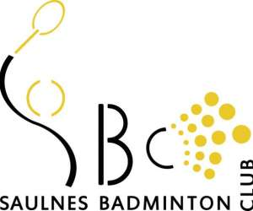
Modalités d'inscription: |  |  |  |  |  |  |  |  |  |  |  | Séries et Tableaux
A renvoyer avant le 28 avril 2022 (dans la limite de 150 joueurs) |  |  |  |  |  |  |  |  |  |  |  | SH/SD/DH/DD/DX : N2 - R - D - P

Contacts et envoi des inscriptions : |  |  |  |  |  |  |  |  |  |  |  | Tarifs
Vincent COURTOIS, 1 clos du Chateau, 54650 Saulnes |  |  |  |  |  |  |  |  |  |  |  | 1 Tableau = 15€
 |  |  |  |  |  |  |  |  |  |  |  | 2 Tableaux = 20€
mail : saulnbad@saulnes-badminton.com
Chèque à l'ordre de SAULNES BADMINTON CLUB
IBAN : FR76 1027 8043 1300 0203 1620 158 BIC: CMCIFR2A

